工厂模式
简单工厂
 | 简单工厂模式（Simple Factory Pattern）是指由一个工厂对象决定创建出哪一种产品类 的实例，但它不属于 GOF，23 种设计模式
 | 缺点：工厂类的职责相对过重，不易于扩展过于复杂的产品结构。
 | 实现方式：
 |  | 创建工厂类，提供根据指定信息获取对象的方法
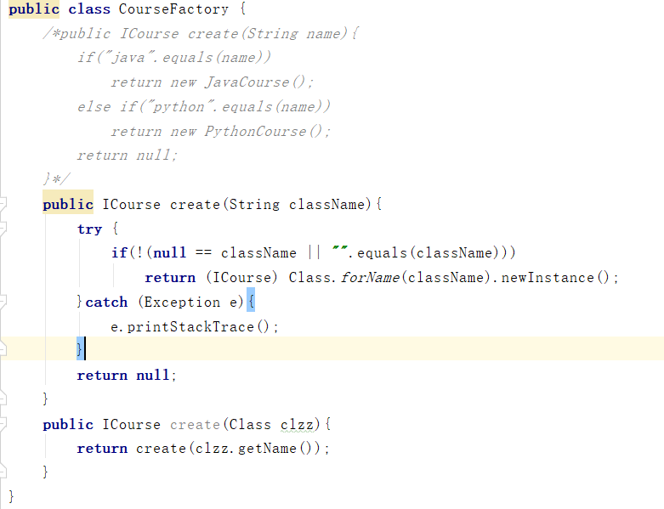

 | 源码示例
 |  | JDK：Calendar类的Calendar.getInstance()方法

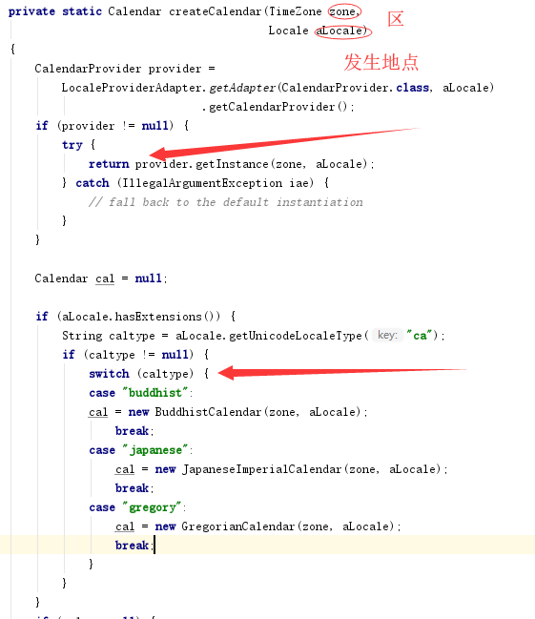

工厂方法
 | 工厂方法模式（Fatory Method Pattern）是指定义一个创建对象的接口，但让实现这个 接口的类来决定实例化哪个类，工厂方法让类的实例化推迟到子类中进行。
 |  | 在工厂方法 模式中用户只需要关心所需产品对应的工厂，无须关心创建细节，而且加入新的产品符 合开闭原则。
 | 工厂方法适用于以下场景：
 |  |  | 1、创建对象需要大量重复的代码。
 |  | 2、客户端（应用层）不依赖于产品类实例如何被创建、实现等细节
 |  | 3、一个类通过其子类来指定创建哪个对象。
 | 工厂方法也有缺点：
 |  | 1、类的个数容易过多，增加复杂度。
 |  | 2、增加了系统的抽象性和理解难度。

抽象工厂模式
 | 抽象工厂模式（Abastract Factory Pattern）是指提供一个创建一系列相关或相互依赖 产品族 产品等级结构 一个产品等级结构 对象的接口，无须指定他们具体的类。
 | 缺点：
 |  | 1、规定了所有可能被创建的产品集合，产品族中扩展新的产品困难，需要修改抽象工厂 的接口。
 |  | 2、增加了系统的抽象性和理解难度。
 | 原理：
 |  | 1.定义抽象产品族（品牌）工厂
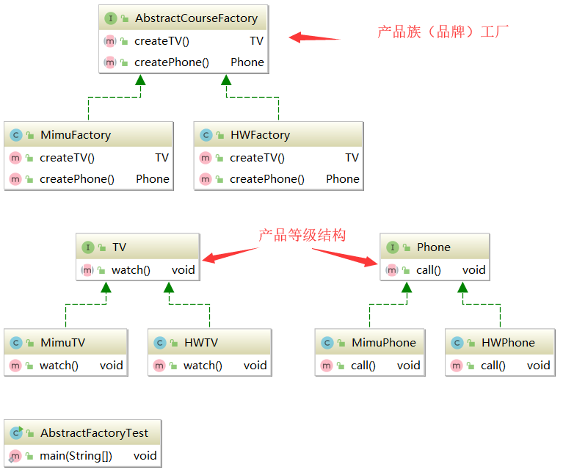
 |  | 2.定义抽象产品等级结构
 |  | 3.抽象工厂生产抽象产品等级结构
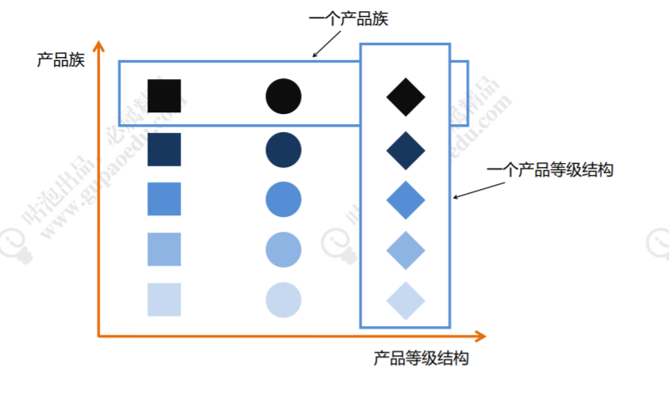

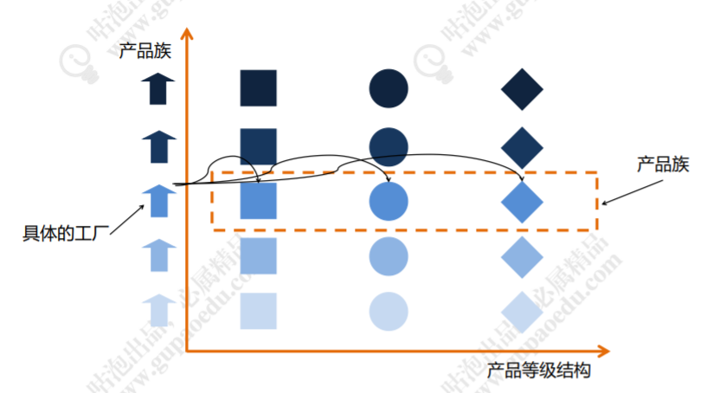

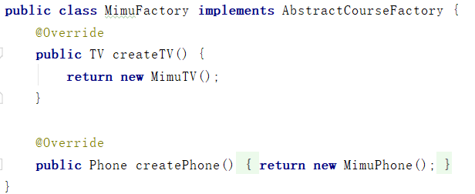

 |  |  |  | 上述总结
 |  |  |  |  | 小米品牌（产品族）/华为品牌（产品族）——手机（产品等级结构）/电视（产品的等级结构）
 |  |  |  |  | 小米华为各自生产手机和电视

单例模式
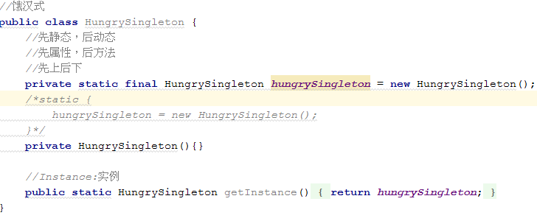
单例模式应用场景
 |  | ServletContext、ServletContextConfig 等；
 |  | 在 Spring 框架应用中 ApplicationContext；
 |  | 数据库的连接池也都是单例形式。
饿汉式单例
 | 类加载时立即初始化
 |  | spring中ioc容器ApplicationContext就是饿汉式单例
 | 优点：
 |  | 没有锁执行效率高
 | 缺点：
 |  | 类加载时初始化，占着茅坑不拉屎

懒汉式单例
 | 外部类调用时创建
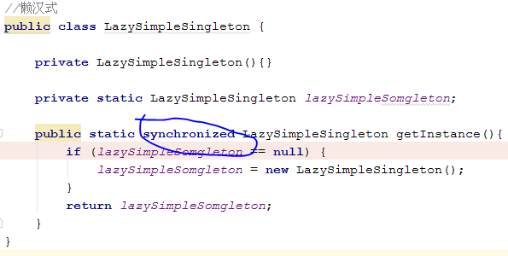
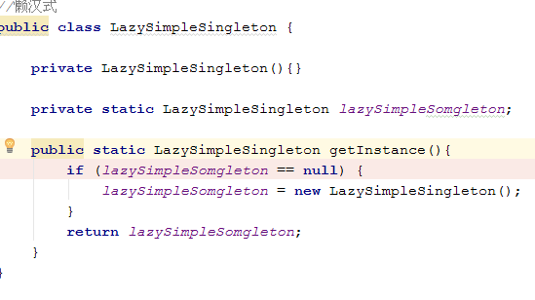

 |  |  | 1.线程不安全 | 2.添加synchronized，避免死锁，但是性能不好
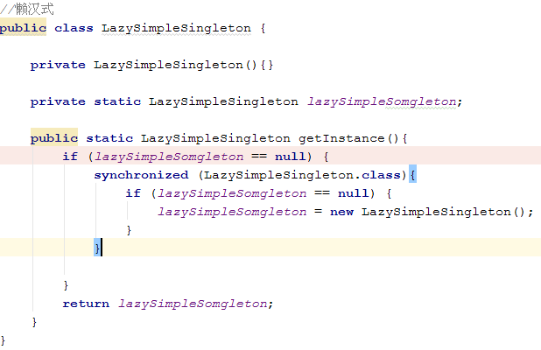
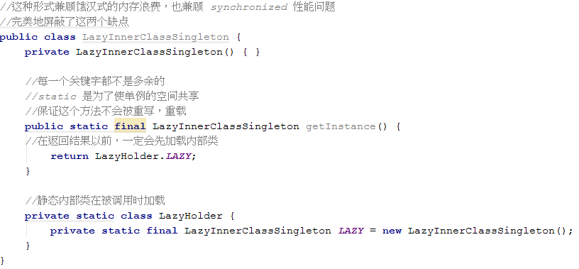

 |  |  | 3.双重检查锁（解决性能问题）
 |  |  | 由于还是存在锁，性能达不到极致 |  | 4.静态内部类方式，利用类加载机制
 | 反射破坏单例 |  |  |  | 在不使用锁的情况下，避免线程安全问题
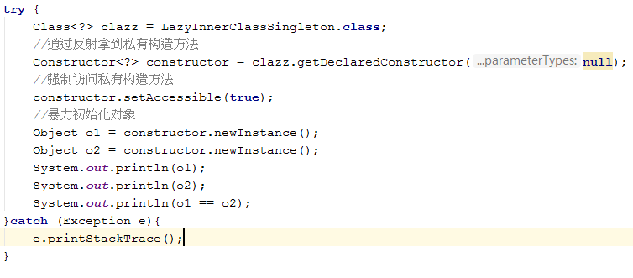
 |  |  |  |  |  | 解决方案：改造构造方法，多次创建抛出异常
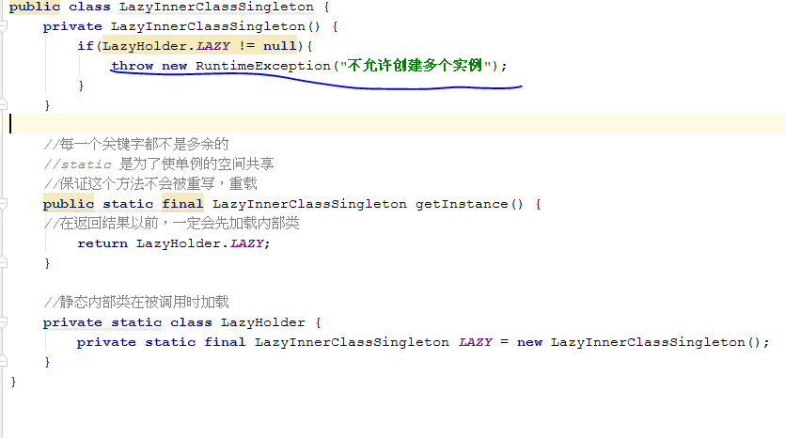

 | 序列化破坏单例

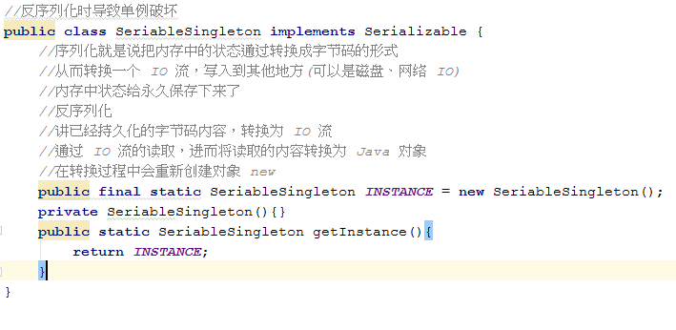
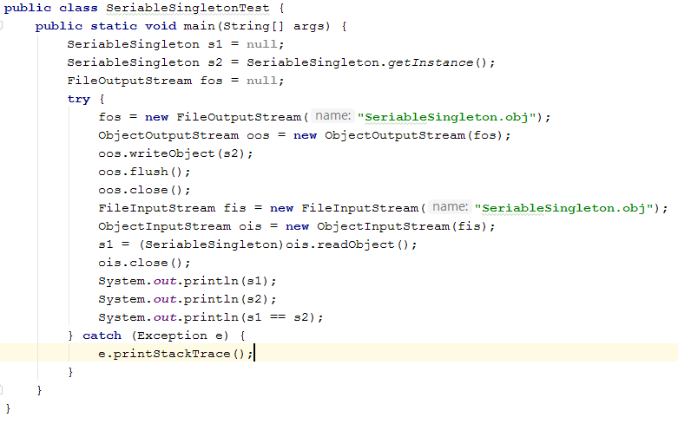

 |  | 解决方案：增加readResolve()方法
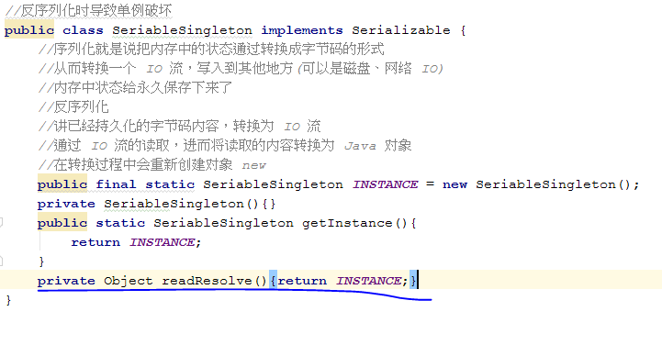

 |  | 弊端：
 |  | jdk源码：
 |  | ObjectInputStream->readObject()->readObject0()[1353行]->readOrdinaryObject()[1815行]
 |  | ObjectStreamClass->hasReadResolveMethod()
 |  | 通过'readResolveMethod'属性判断readResolve()方法是否存在

 |  | readResolveMethod属性在私有方法ObjectStreamClass()中赋值[510行]

 |  | 回到ObjectInputStream类[1813-1824]行
 |  | 可知如果存在readResolve(),则调用其获取对象，覆盖之前创建的对象返回

 |  | 由上可知，过程中创建2个对象，还是存在一些问题
 |  | 解决方案：注册式单例
注册式单例（登记式单例）
 | 将每一个实例都登记到某一个地方，使用唯一的标识获取实例
 | 注册式单例有两种写法：一种为容器缓存，一种为枚举登记。

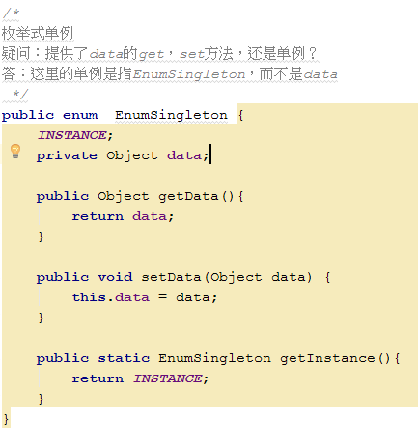
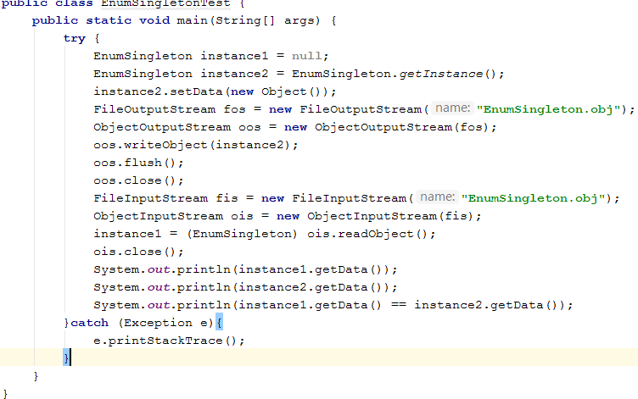
 | 枚举式单例

 |  |  |  |  |  |  | 通过jad反编译得知，INSTANCE是在static代码块完成初始化的
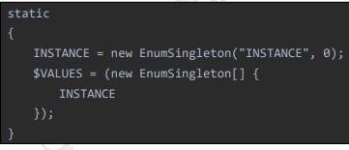

 |  | 序列化为什么不能破坏枚举
 |  | ObjectInputStream->readObject()->readObject0()[1350行]->readEnum()[1750行]
 |  | 可以看出枚举类型是通过类名和Class对象类找到唯一的枚举对象
 |  | 在序列化时Java仅仅是将枚举对象的name属性输出到结果中，反序列化的时候则是通过java.lang.Enum的valueOf方法来根据名字查找枚举对象
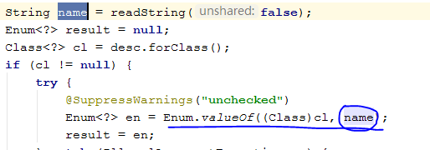

 |  | 反射为什么不能破坏枚举单例

 |  | 原因：查看源码,Constructor类的newInstance()方法得知
 |  | 如果修饰符是Modifier.ENUM枚举类型，直接抛出异常
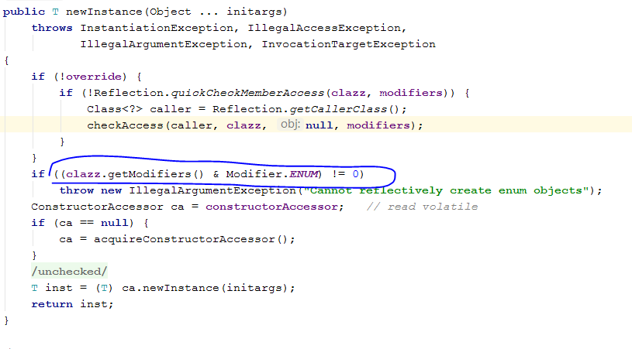

 | 容器式单例
 |  | 使用线程安全的map集合ConcurrentHashMap，缓存对象
 |  | 容器式单例：无法解决序列化和反射攻击问题，因为容器存的对象，如果要避免需要在对象中单独处理
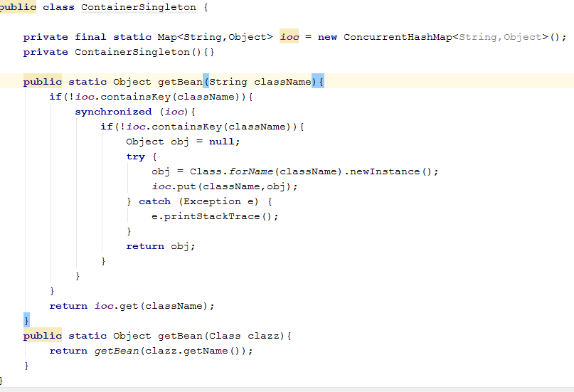

 |  | 使用场景：ThreadLocal各自线程内对象唯一
 |  |  | spring容器就是容器式单例
 | ThreadLocal线程单例
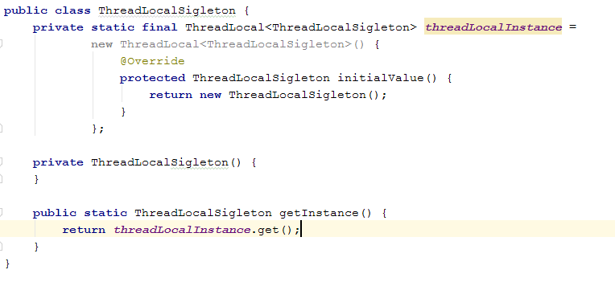
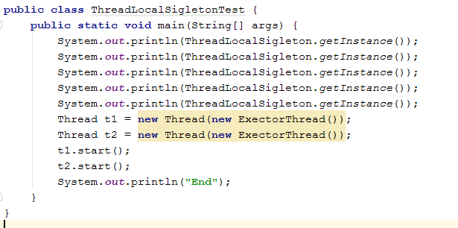

 |  | threadLocal与线程同步机制的区别：
 |  |  | ThreadLocal：以空间换时间
 |  |  | 同步机制：以时间换空间

原型模式
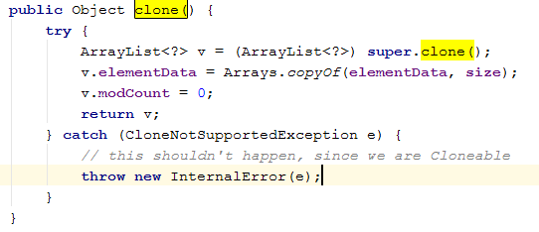
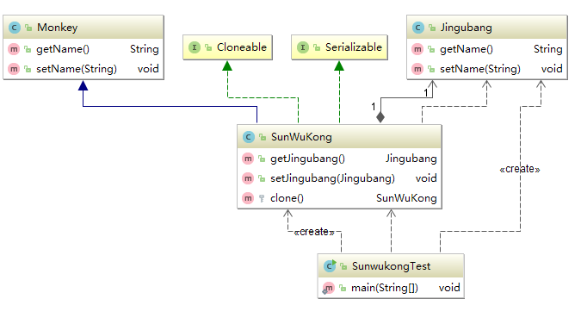
定义
 | 原型模式（Prototype Pattern）是指原型实例指定创建对象的种类，并且通过拷贝这些 原型创建新的对象。
 |  | 其实就是提供对象的浅克隆和深克隆
 |  | 实现Cloneable接口，重写clone

 | 适用场景
 |  | 1、类初始化消耗资源较多。
 |  | 2、new 产生的一个对象需要非常繁琐的过程（数据准备、访问权限等）
 |  | 3、构造函数比较复杂。
 |  | 4、循环体中生产大量对象时。

 | 浅克隆 | 问题：浅克隆的对象属性由于只克隆了地址所以对象并没有改变，是同一个
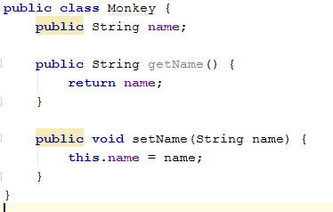
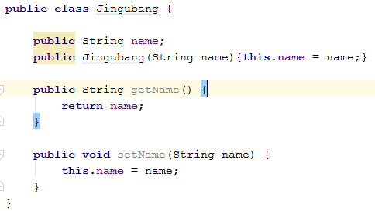

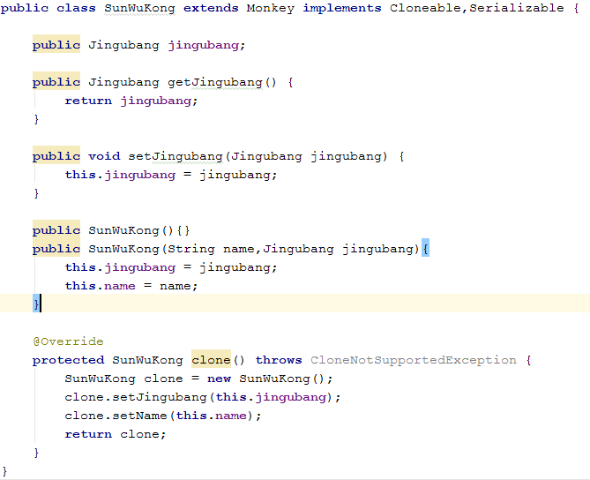

 | 深克隆 | 代码由浅克隆代码修改后，使用对象序列化进行克隆
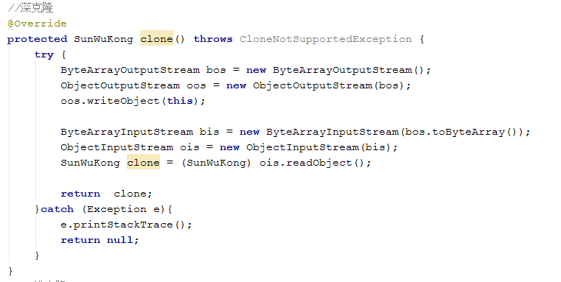

 |  |  | 序列化克隆对单例的破坏同样需要重写readResolve()方法

深克隆JDK源码实例
 | ArrayList的clone方法

代理模式-proxy
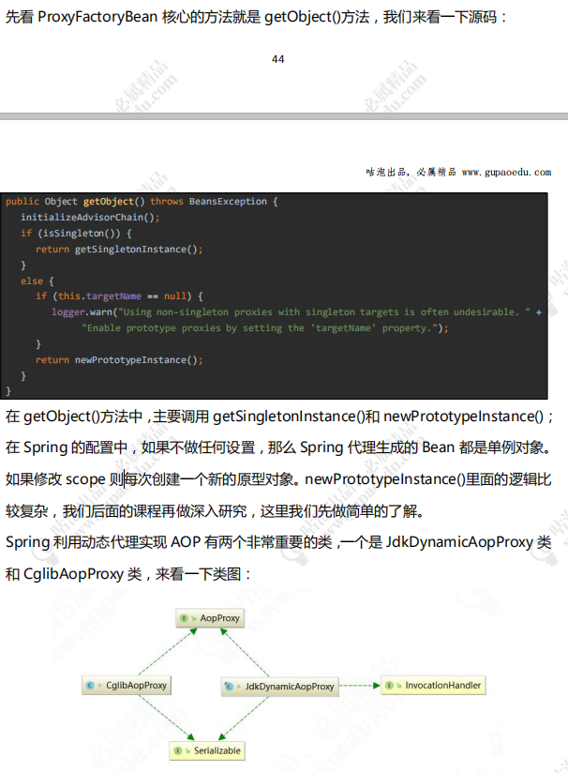
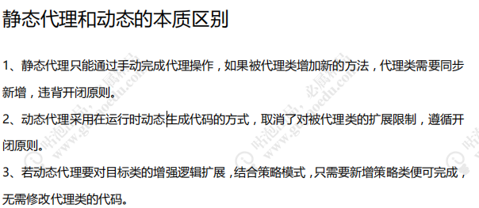
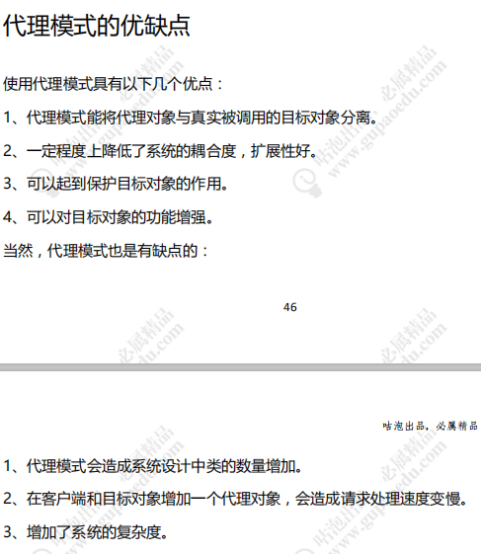
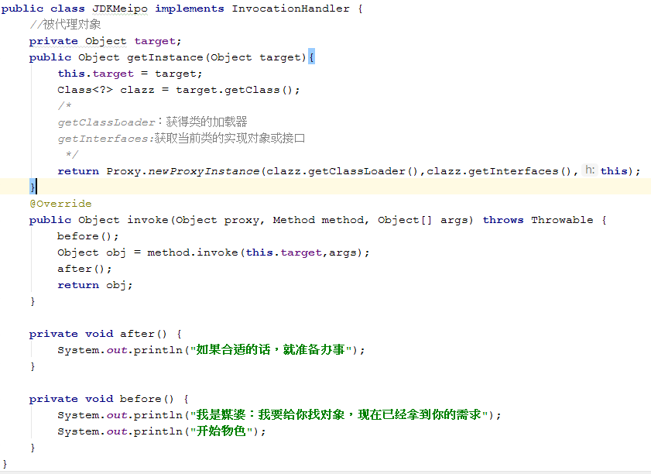
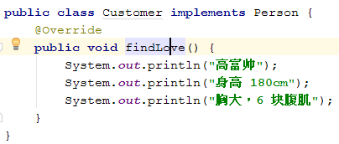
动态代理
 | jdk动态代理

 |  | 代码结构
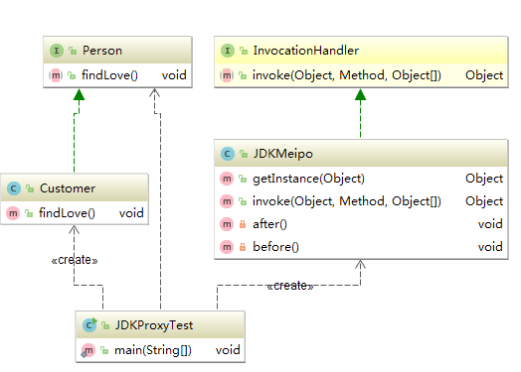

 |  |  |  | jdk动态代理：实现InvocationHandler接口invoke方法，并对外提供获取代理对象方法

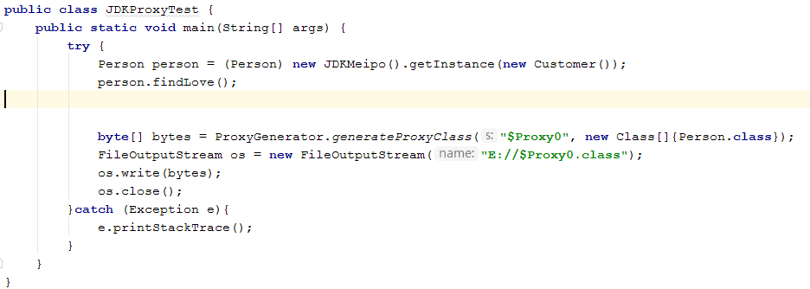

 |  | 原理解析：
 |  | 1.反编译生成的代理对象
 |  |  | 代理对象继承了Person对象，重写findLove方法 |  | 34行处的h对象是在JDKMeipo的getInsrtance方法中
 |  |  | 34行处调用JDKMeipo的代理方法 |  | Proxy.newProxyInstance中730行处，设置为传入的当前对象
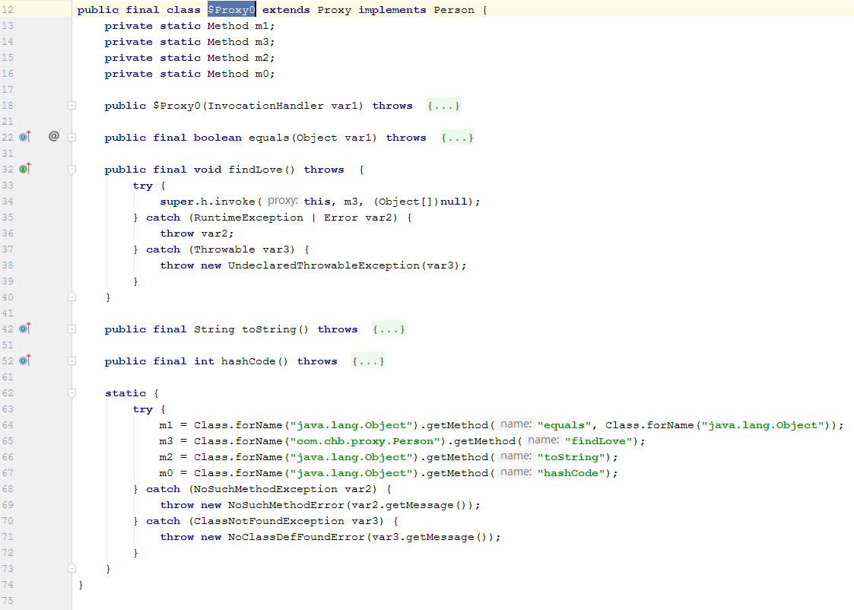

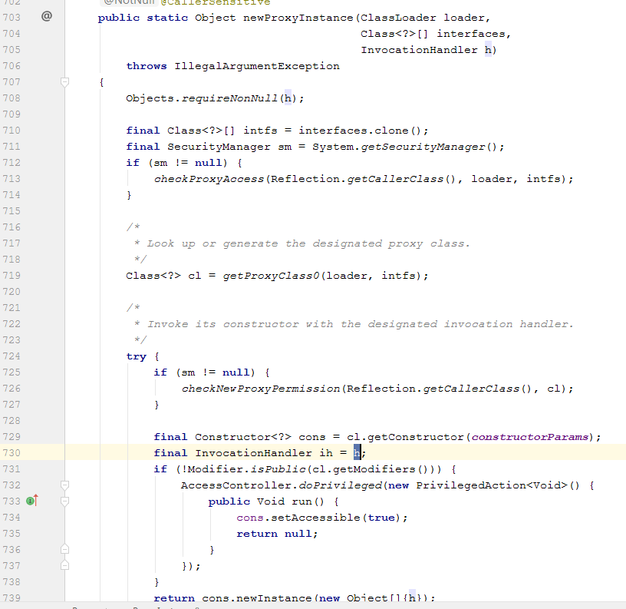

 |  | 总结：
 |  |  | 1.代理类实现InvocationHandler.invoke方法
 |  |  | 2.调用Proxy.newProxyInstance(类加载器,类实现接口和对象,当前代理类对象)生成代理对象，jdk生成的代理对象重写被代理类的父接口方法findLove()
 |  |  | 2.1.调用代理findLove方法(重写后的findLove方法，会调用代理的invoke方法)
 |  | 问题：
 |  |  | 被代理对象必须是某接口的实现，否则jdk无法通过重写父接口方法来进行动态代理
 |  |  | 图1，34行的invoke方法，是InvocationHandler接口invoke方法，所以说，该类的所有方法，都被代理了，包括toString等

 | cglib动态代理（原理不清晰）

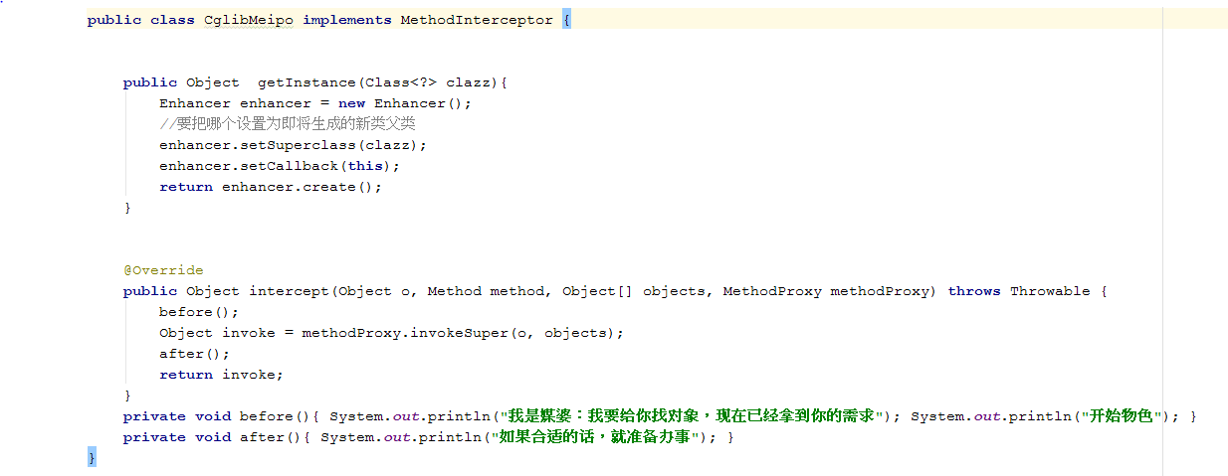

 | CGLib 和 JDK 动态代理对比
 |  | 1.JDK 动态代理是实现了被代理对象的接口，CGLib 是继承了被代理对象。
 |  | 2.JDK 和 CGLib 都是在运行期生成字节码，JDK 是直接写 Class 字节码，CGLib 使用 ASM 框架写 Class 字节码，Cglib 代理实现更复杂，生成代理类比 JDK 效率低。
 |  | 3.JDK 调用代理方法，是通过反射机制调用，CGLib 是通过 FastClass 机制直接调用方法， CGLib 执行效率更高。

 | 代理模式与 Spring

委派模式-delegate
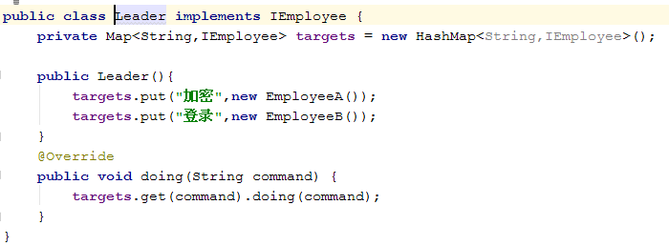
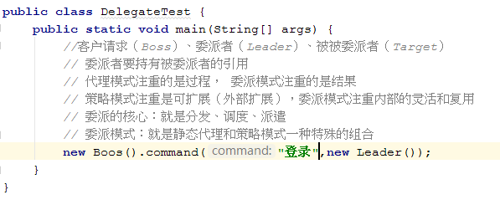
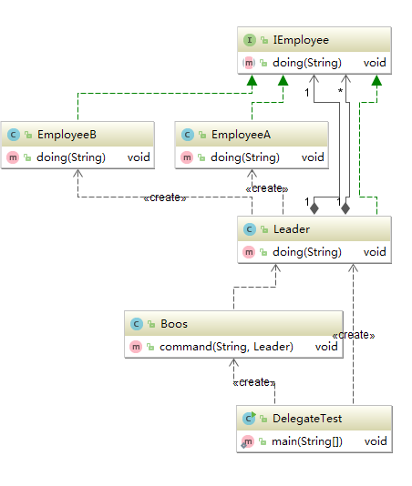
概念
 | 委派模式不属于23种设计模式
 | 特殊的静态代理模式
 | spring的DispatcherServlet使用委派模式
 | spring中delegate后缀的类都是实现了委派模式

策略模式-strategy
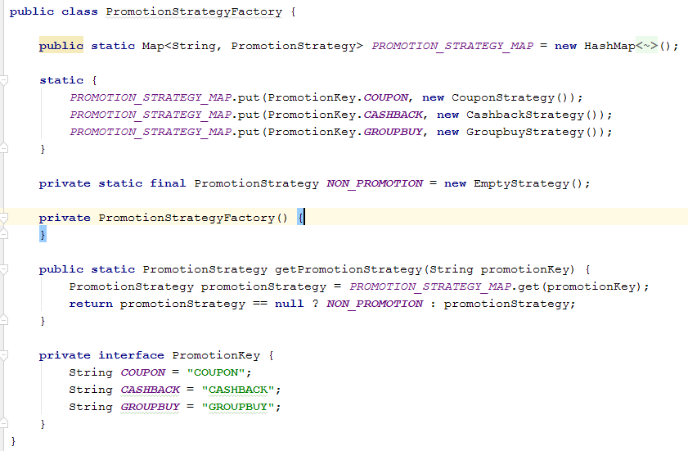
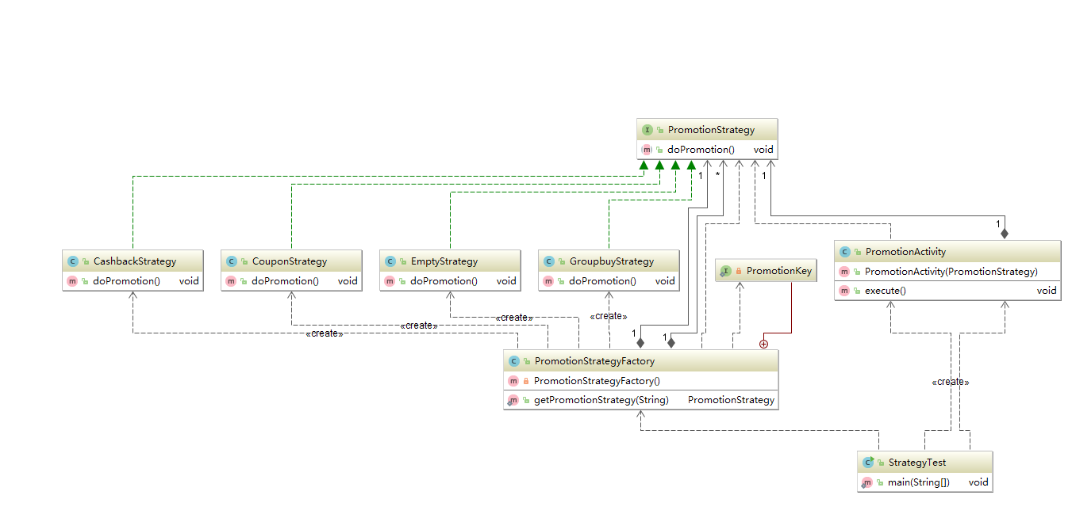
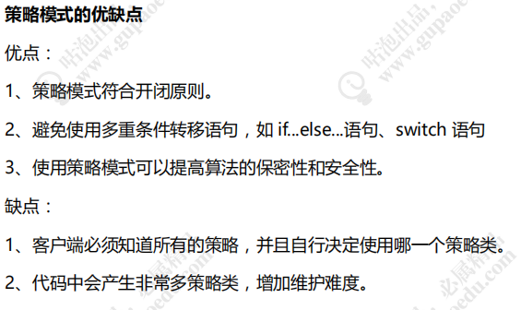
概念
 | 指定义了算法家族、分别封装起来，使其可互相替换，算法改变不影响用户使用
场景
 | 系统中很多类，区别仅是行为不同
 | 系统需要动态选择算法
支付场景演示

模板模式-template
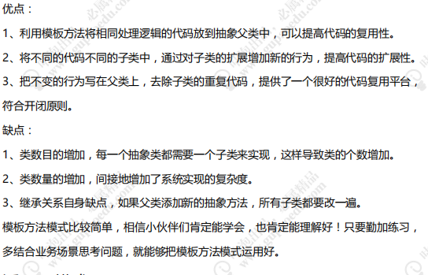
概念
 | 定义算法骨架，使子类为一个或者多个步骤提供实现
 | 模板方法使得子类在不改变算法结构的情况下，重新定义算法的某些步骤
 | 属于行为涉及模式
使用场景
 | 一次性实现一个算法的不变部分，并将可变的行为留给子类实现
 | 各子类中公共行为被提取出来并集中到一个公共的父类中，避免代码重复
demo

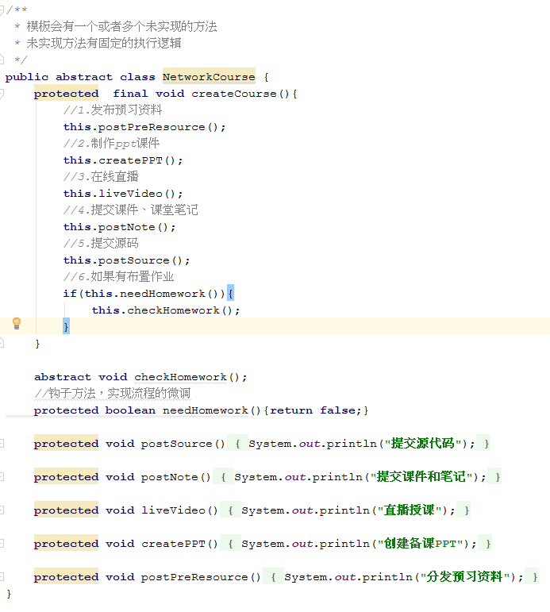

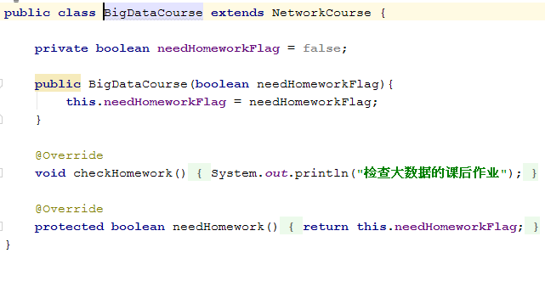

钩子
 | 模板方法模式算法骨架抽象类的方法分为四种
 |  | 基本方法
 |  |  | 抽象方法：由抽象类声明，子类实现（算法骨架被重新定义的逻辑）
 |  |  | 具体方法：抽象类声明并实现（基本方法）
 |  |  | 钩子方法：抽象类声明实现，自己可加以扩展，默认配置，控制算法逻辑的流转，通过返回值为boolean或者int值，用于条件判断
 |  |  | 模板方法：算法的逻辑基恩骨架
源码实例
 | abstractList类
 | HttpServlet
 | Mybatis的BaseExecutor

优缺点

适配器模式-adapter
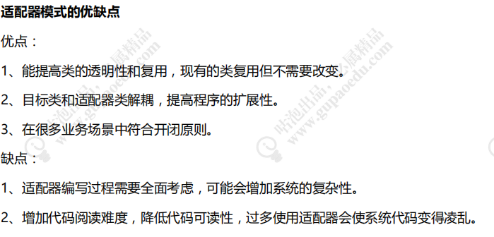
概念
 | 将类接口转换成另一个期望接口，使原本的接口不兼容类可以一起工作，属于结构性设计模式
适用场景
 | 已存在的类，方法和需求不匹配
 | 适配器模式不是软件设计阶段考虑的设计模式，是随着软件维护，处理兼容性问题
demo
 | 220V交流电与5V手机充电器适配


 | 第三方登录自由适配





源码实例
 | springAOP的AdvisorAdapter
 | springMvc的handlerAdapter

优缺点

装饰者模式-decorator

概念
 | 不改变原有对象的基础上，给对象附加功能，比继承跟有弹性的替代方案，属于结构模式
场景

 | 用于扩展一个类的功能或给一个类添加附加职责。
 | 动态的给一个对象添加功能，这些功能可以再动态的撤销。
demo






装饰者模式和适配器模式对比



源码实例
 |  | IO相关，BufferReader
 |  | Spring事务：TransactionAwareCacheDecorator
 |  | mybatis缓存:cache
优缺点

观察者模式-observer

概念
 | 定义对象之间一对多依赖，让多个观察者对象同时监听一个主体对象，主体对象发生变化，其所有依赖者都会受到通知并更新
 | 属于行为模式，观察者模式有时也叫发布订阅模式
场景
 | 消息通知
 | 邮件通知
 | 广播通知

 | 桌面程序的事件响应
demo
 | GPer生态圈








 | 自己实现的观察者模式






 | guava发布者和订阅者


优缺点

Sheet2



